info
规范版本记录
版本 | V1.0
更新时间 | 2020-02-14
更新记录 | 首次创建
修改人 | 詹长贵
组网介绍 | 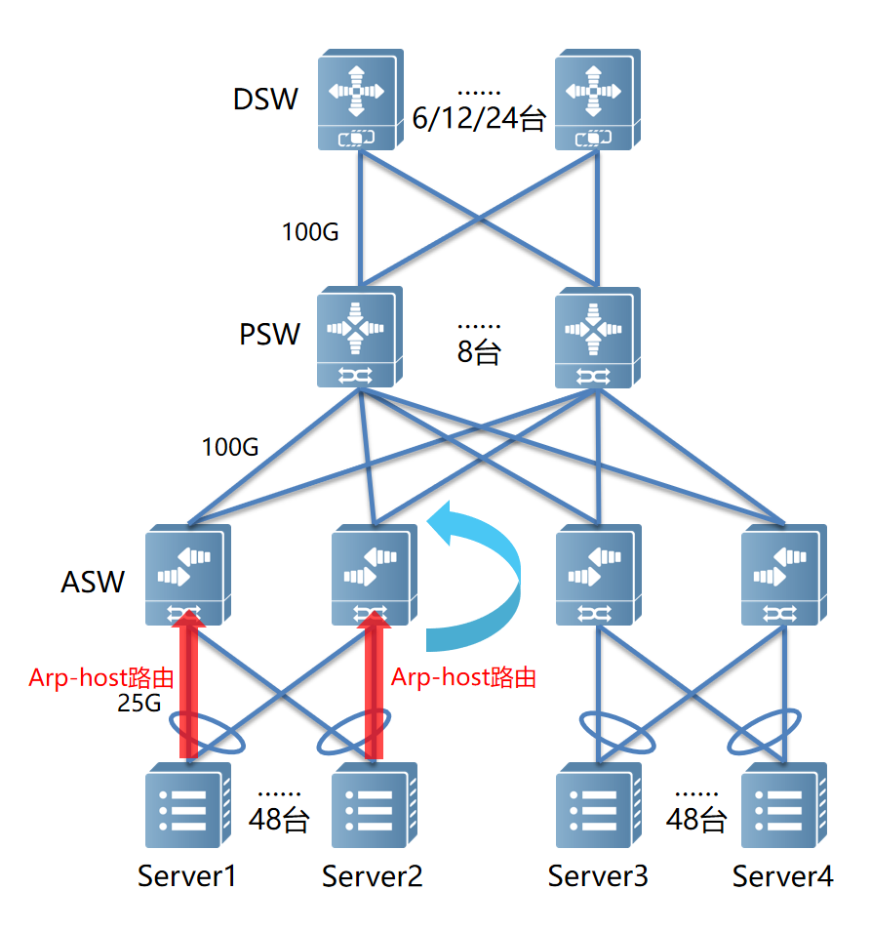
角色说明 | ASW 服务器TOR接入设备，该配置介绍适用于S6510-48VS8CQ产品，常用二层聚合口与服务器互联，100G端口做设备互联。 PSW 服务器TOR交换机汇聚，该配置介绍适用S6520-64CQ，S6920产品，常用100G物理端口互联。 DSW POD核心设备，该配置介绍适用于S6920，N18X等用于核心组网设备，常用100G物理端口互联。
基础配置 | 数据中心场景给设备配置推荐，包括设备管理、安全管控、MTU、负载均衡、IPV6等。实际部署可参考。
去堆叠 | 去堆叠场景主要部署在ASW与PSW间，DSW不涉及。 一组2台ASW与服务器对接，各出1个25G端口。ASW主要规划LACP参数、ARP转host路由、ARP代理等功能，一组2台ASW配置的业务网关IP相同及三层转发MAC。 PSW在该场景主要对主机路由做管控。
RDMA流控 | 确保RDMA流量在网络中无损转发所做的策略配置。主要涉及PFC及ECN功能。在规划时只需在RDMA流量经过的设备上做配置，在配置方案介绍中，RDMA流量在ASW与PSW间调度，不经过DSW。 PFC主要是对入口缓存调度，规划MMU入口缓存水线、headroom等参数，在ASW上下联及PSW的下联均需配置，由于未往DSW转发，PSW上联无需配置。实际使用中根据客户需求借鉴，如若客户RDMA只在TOR内调度，ASW上联也无需配置PFC。 ECN主要对出口共享缓存调度，设置WRED门限进行报文尾跳丢弃及ECN标记，可按客户需求是否做配置。在配置场景中PSW上联端口未避免非RDMA流量占用过多共享缓存，也设置了WRED门限及ECN配置（ECN非必需，统一配置）。
gRPC | 设备数据采样协议，在现有场景中会对MMU等信息做采样，可根据客户需求在具体设备上配置，所有设备均支持。 该配置文档提供推荐配置，由于gRPC事件订阅主要控制器通过netconf下发，提供gRPC事件介绍及gRPC事件数据格式说明，用于客户运维开发使用。
IFA | 数据转发路径及时延可视化功能。在该配置案例中主要监控POD内流量，IFA监控始发节点为ASW，尾跳也是ASW，中间节点为PSW与DSW。 在该场景中由于IFA控制在集群内，故DSW上联需要过滤IFA流量，同时为避免外部外部非IFA dscp业务的流量被误匹配，外网入口流量dscp值做remark（可选）。

